Spline
Día | Altura (cm)
0 | 0
30 | 50
60 | 100
90 | 150
120 | 200
150 | 250
180 | 300

# | x | B=a | b | c | d | h
0 | 0 | 0 | 1.6666666667 | 0 | 0 | 30
1 | 30 | 50 | 1.6666666667 | 0 | 0 | 30
2 | 60 | 100 | 1.6666666667 | 0 | 0 | 30
3 | 90 | 150 | 1.6666666667 | 0 | 0 | 30
4 | 120 | 200 | 1.6666666667 | 0 | 0 | 30
5 | 150 | 250 | 1.6666666667 | 0 | 0 | 30
6 | 180 | 300 |  | 0

S0(x) = a0 +b0 (x- x0) +c0(x-x0)^2 + d0 (x-x0) ^3
S1(x) = a1 +b1 (x- x1) +c1(x-x1)^2 + d1 (x-x1) ^3
S2(x) = a2 +b2 (x- x2) +c2(x-x2)^2 + d2 (x-x2) ^3
S3(x) = a3 +b3 (x- x3) +c3(x-x3)^2 + d3 (x-x3) ^3
S4(x) = a4 +b4 (x- x4) +c4(x-x4)^2 + d4 (x-x4) ^3
S5(x) = a5 +b5 (x- x5) +c5(x-x5)^2 + d5 (x-x5) ^3

Calculamos los ci´s

 | 1 | 0 | 0 | 0 | 0 | 0 | 0
 | 30 | 120 | 30 | 0 | 0 | 0 | 0
 | 0 | 30 | 120 | 30 | 0 | 0 | 0
A= | 0 | 0 | 30 | 120 | 30 | 0 | 0
 | 0 | 0 | 0 | 30 | 120 | 30 | 0
 | 0 | 0 | 0 | 0 | 30 | 120 | 30
 | 0 | 0 | 0 | 0 | 0 | 0 | 1

 | 0
 | 0
 | 0
b´= | 0
 | 0
 | 0
 | 0

 | 1 | -6.0137080501E-18 | 1.6653345369E-17 | 4.3021142204E-17 | -5.5511151231E-18 | 1.3877787808E-18 | -4.4408920985E-17
 | -0.26794871795 | 0.0089316239316 | -0.0023931623932 | 0.00064102564103 | -0.00017094017094 | 4.2735042735E-05 | -0.0012820512821
 | 0.071794871795 | -0.0023931623932 | 0.0095726495726 | -0.0025641025641 | 0.00068376068376 | -0.00017094017094 | 0.0051282051282
inv(A)= | -0.019230769231 | 0.00064102564103 | -0.0025641025641 | 0.0096153846154 | -0.0025641025641 | 0.00064102564103 | -0.019230769231
 | 0.0051282051282 | -0.00017094017094 | 0.00068376068376 | -0.0025641025641 | 0.0095726495726 | -0.0023931623932 | 0.071794871795
 | -0.0012820512821 | 4.2735042735E-05 | -0.00017094017094 | 0.00064102564103 | -0.0023931623932 | 0.0089316239316 | -0.26794871795
 | 0 | 0 | 0 | 0 | 0 | 0 | 1

 | 0
 | 0
 | 0
c=inv(A)*b´ | 0
 | 0
 | 0
 | 0

Calculamos los di´s

d0 | 0
d1 | 0
d2 | 0
d3 | 0
d4 | 0
d5 | 0

Calculamos los bi´s

b0 | 1.6666666667
b1 | 1.6666666667
b2 | 1.6666666667
b3 | 1.6666666667
b4 | 1.6666666667
b5 | 1.6666666667

Calculamos para x=69 |  |  |  | x?= | 111

S4(x) = a4 +b4 (x- x4) +c4(x-x4)^2 + d4 (x-x4) ^3

S4(x)= | 185

Encontramos la solucion esperada :D

Formulas para Interpolación por Spline

Formula h

Formula Sj(x)

Formulas c
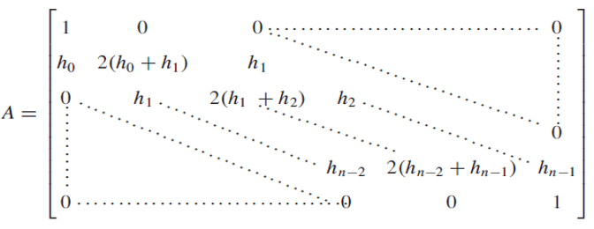

Formula dj

Formula bj

Regresión lineal simple
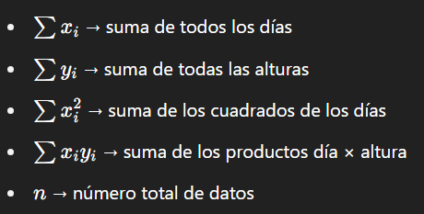
Día | Altura (cm)
0 | 0
30 | 50
60 | 100
90 | 150
120 | 200
150 | 250
180 | 300

Día (x) | Altura (y) | x^2 | x*y
0 | 0 | 0 | 0
30 | 50 | 900 | 1500
60 | 100 | 3600 | 6000
90 | 150 | 8100 | 13500
120 | 200 | 14400 | 24000
150 | 250 | 22500 | 37500
180 | 300 | 32400 | 54000

Cálculos |  |  |  | Día a calcular
Pendiente (a): |  | 1.6666666667 |  | 111
Intersección (b): |  | 0
Altura en día 111: |  | 185

Formulas para la regresion lineal simple

Donde:
y es la altura estimada
x es el número de días
a es la pendiente de la recta
b es la ordenada al origen

Pendiente a

Ordenada al origen b:

Para estimar la altura en un dia especifico (día 69)

Significado de términos:

